PASAPORTE
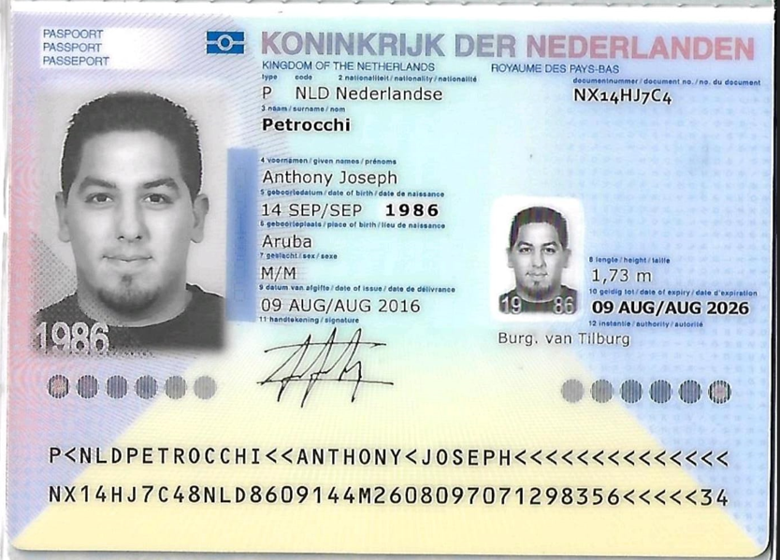
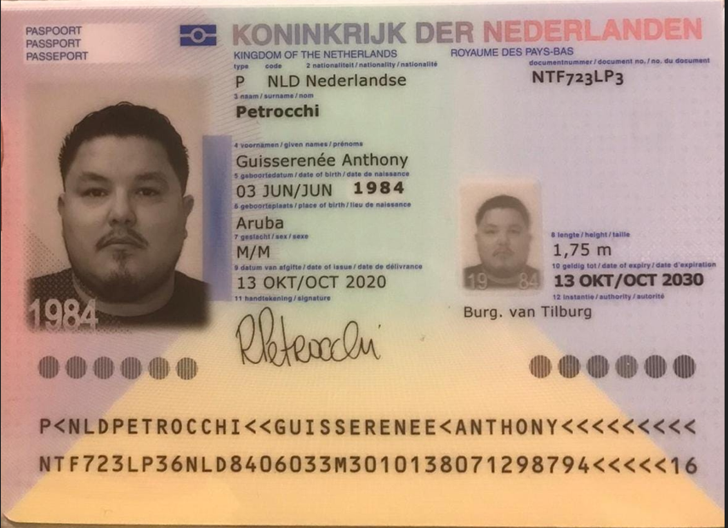
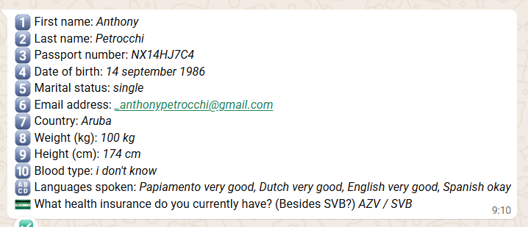

Nombre | Anthony | Anthony86 | Nombre | Guisserenee
Nombre | Joseph |  | Nombre | Anthony
Apellido | Petrocchi |  | Apellido | Petrocchi
Pasaporte | NX14HJ7C4 |  | Pasaporte | NTF723LP3
Fecha de nacimiento | 14/09/1986 |  | Fecha de nacimiento | 03 de Junio 1984
Edad | 39 |  | Edad | 41
Estado civil |  |  | Estado civil | Vive con su pareja
Dirección |  |  | Dirección | Vigia 21, Paradera
País |  |  | País | Aruba
Email: | anthony.petrocchi@gmail.com |  | Email: | rene_0882@hotmail.com
Teléfono | 297 742 7208 |  | Teléfono | 297 748 2132
Profesión |  |  | Profesión
RH |  |  | RH | A Positivo
Seguro |  |  | Seguro
Peso | 100kg |  | Peso | 150 kl
Altura | 174 |  | Altura | 1.75 cm
Idioma | neerlandés, inglés, español, papiamento |  | Idioma | neerlandés, inglés, español, papiamento

Salud |  |  | Salud | Presion Arterial. toma medicamento
Estadia |  |  | Estadia

Anthony Confirmación
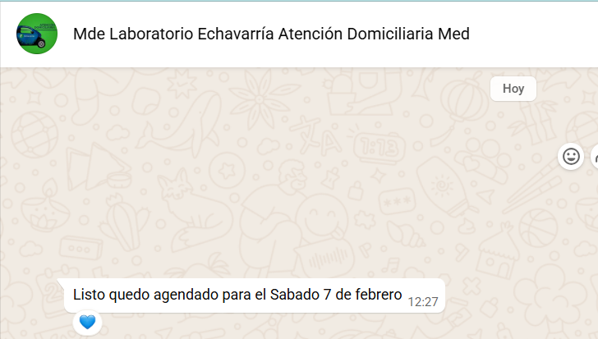
 | ENDOSCOPIA | ECOGRAFIA DE TORAX | ECOGRAFIA DE TIROIDES Y PARATIROIDES | RESONANCIA MAGNETICA |  | TOMOGRAFIA DE CRANEO SIMPLE | TOMOGRAFIA DE CUELLO
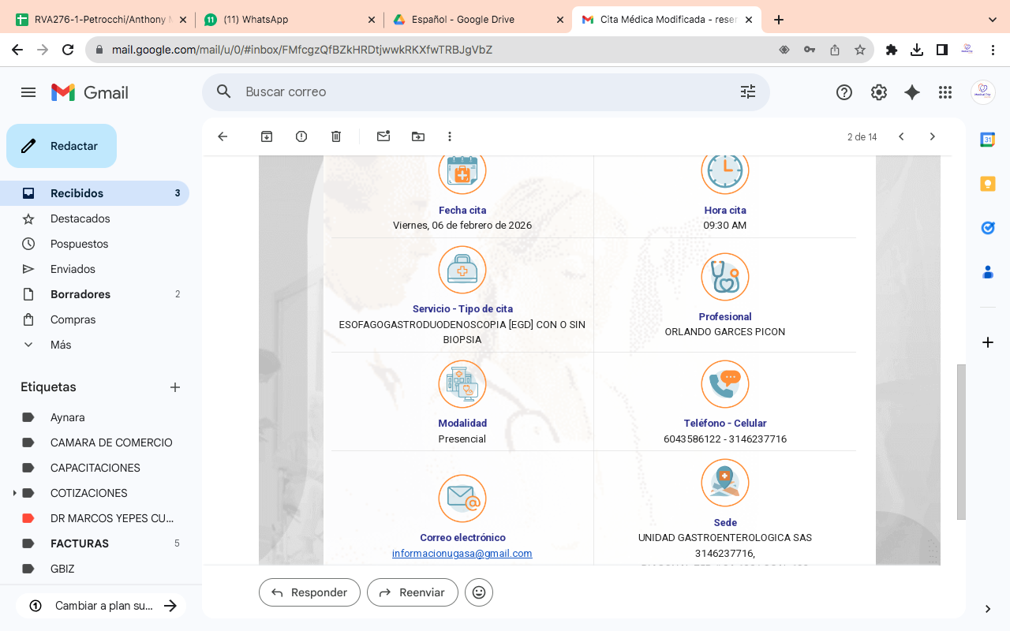

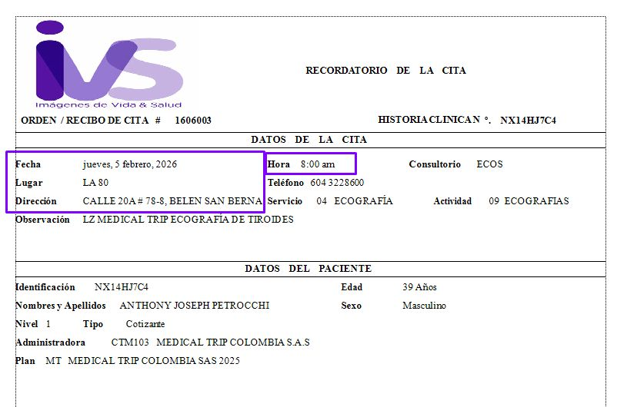
 |  | RADIOGRAFIA DE TORAX |  |  | ECOGRAFIA DE TIROIDES
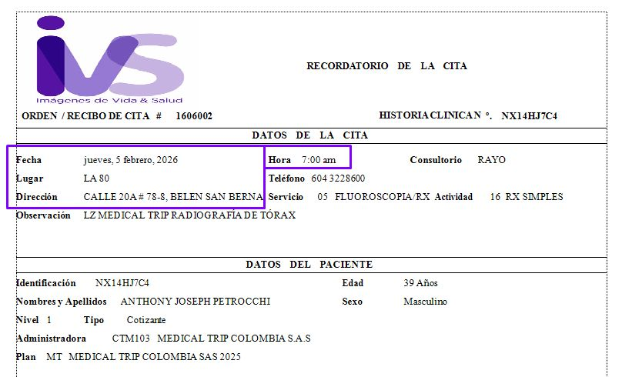

ELECTROCARDIOGRAMA
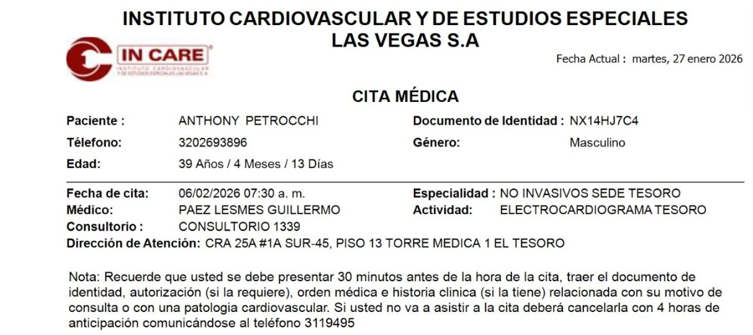

 |  | RESONANCIA MAGNETICA DE ABDOMEN Y PELVIS |  |  | TOMOGRAFIA | DE CABEZA Y CUELLO
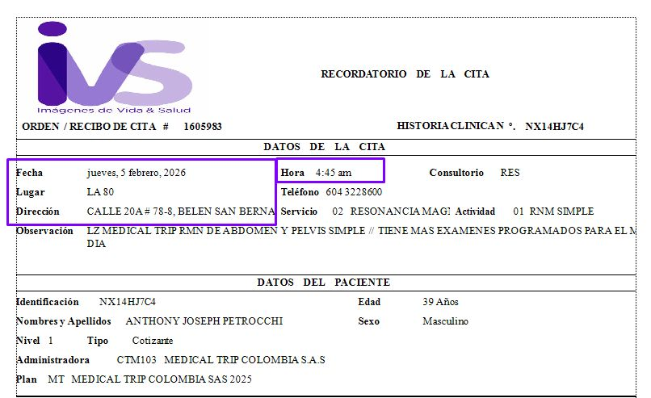
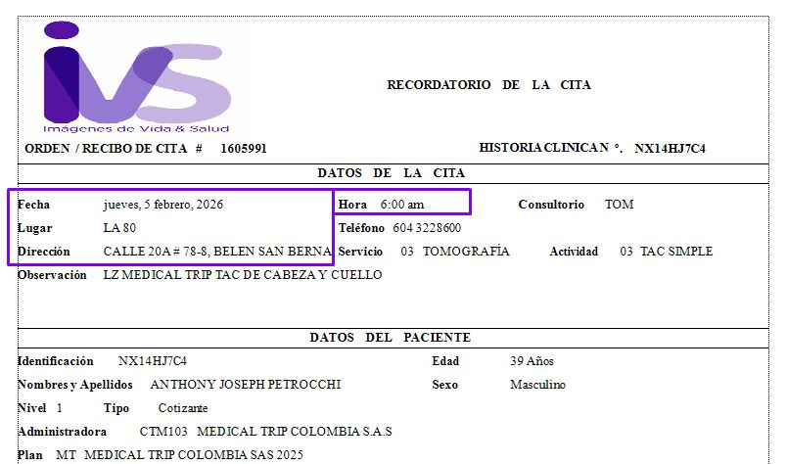

CITA CON HEPATOLOGO
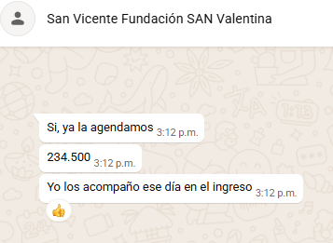

 |  | COLANGIOPANCREATOGRAFIA POR RESONANCIA MAGNETICA
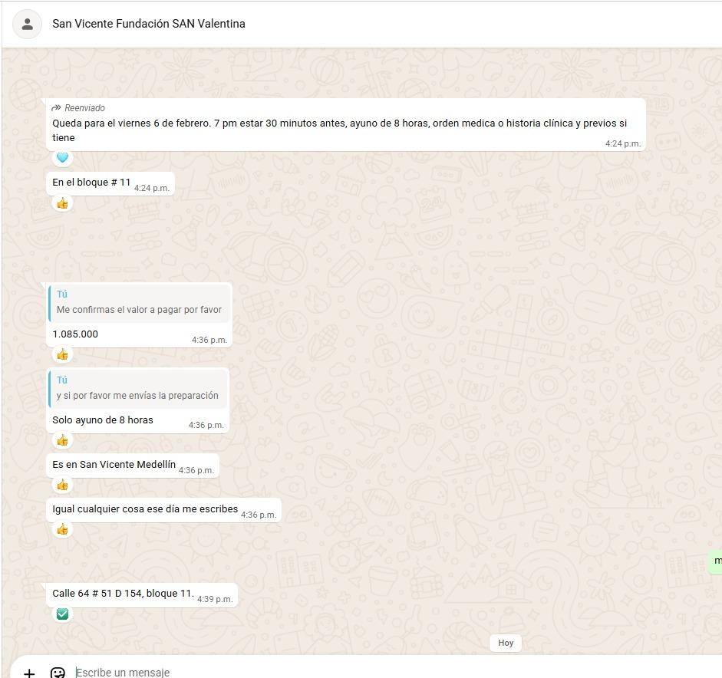
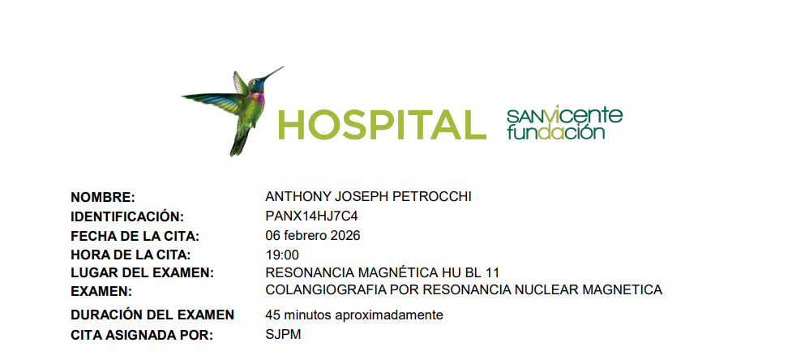
ENDOCRINOLOGIA
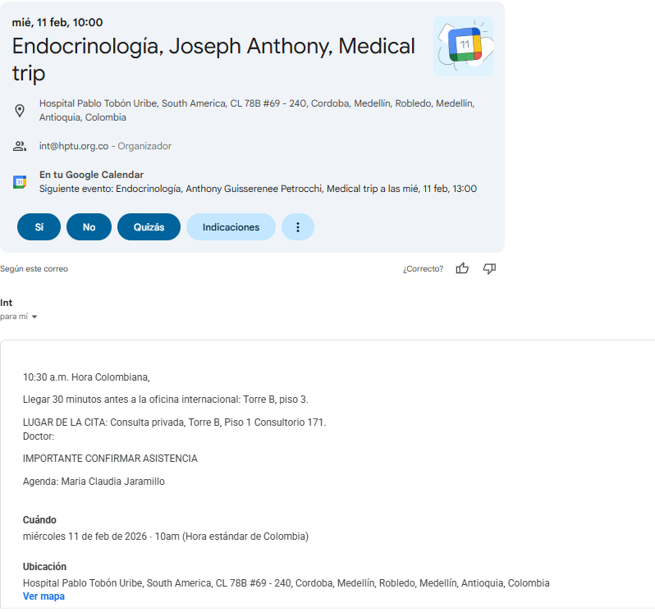

 |  | GASTROENTEROLOGO
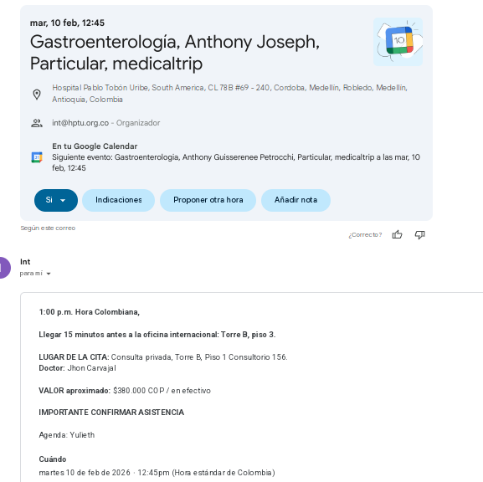

LABORATORIOS CLINICOS ECHAVARRIA

Guisserenee Confirmación
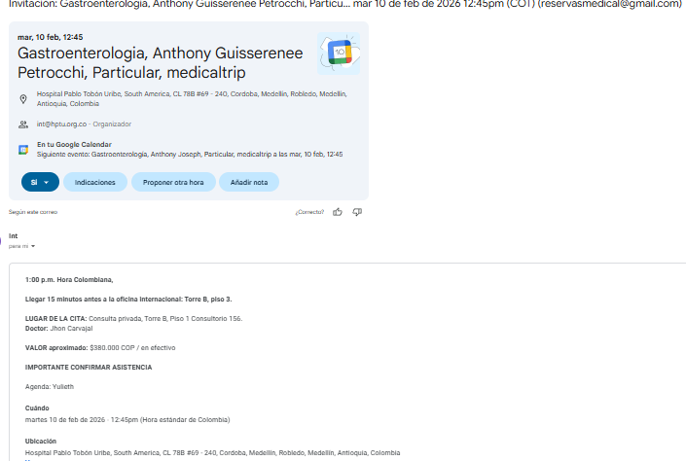

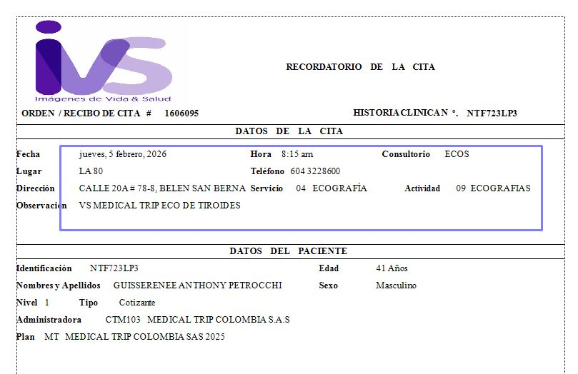
 | ECOGRAFIA DE TIROIDES | RADIOGRAFIA DE TORAX
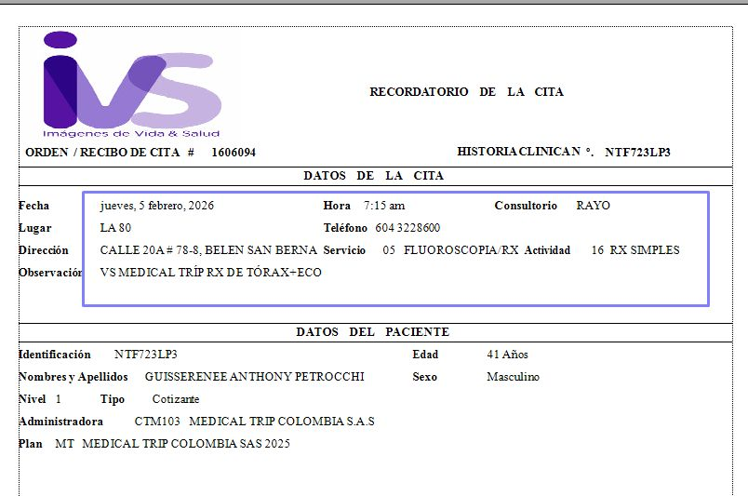

 | TOMOGRAFIA DE ABDOMEN Y PELVIS SIMPLE | ECOCARDIOGRAMA
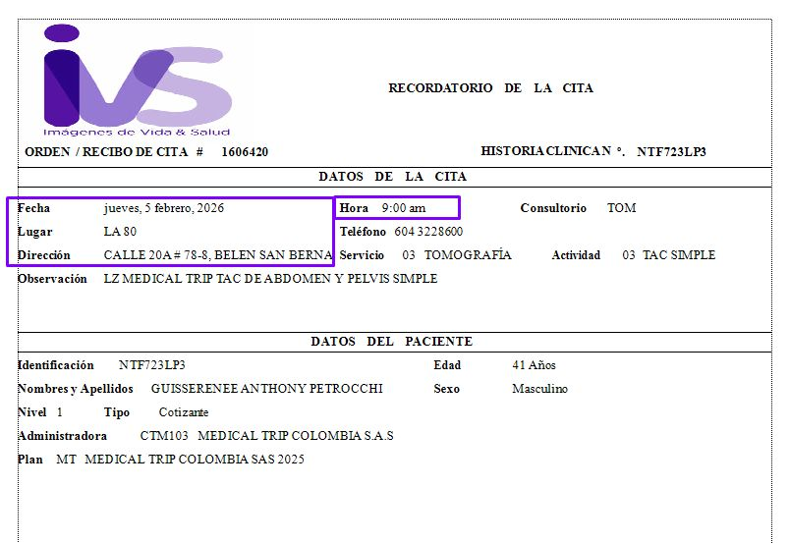
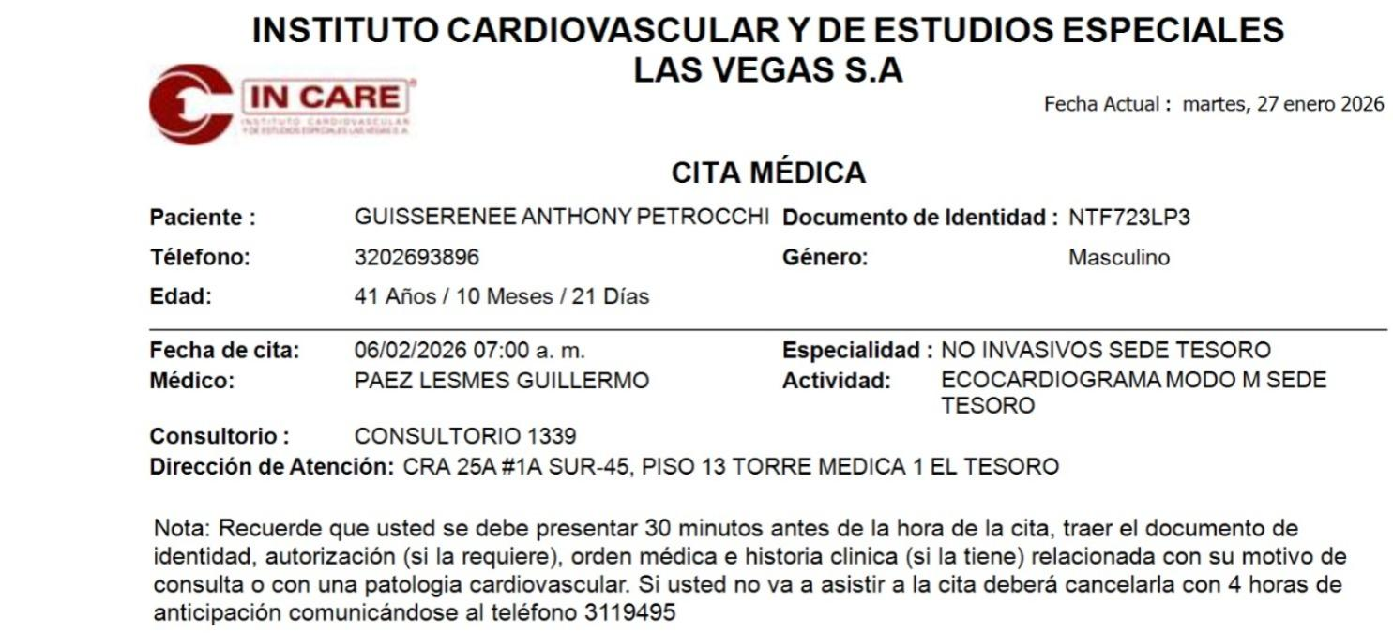

 |  | PRUEBA DE ESFUERZO
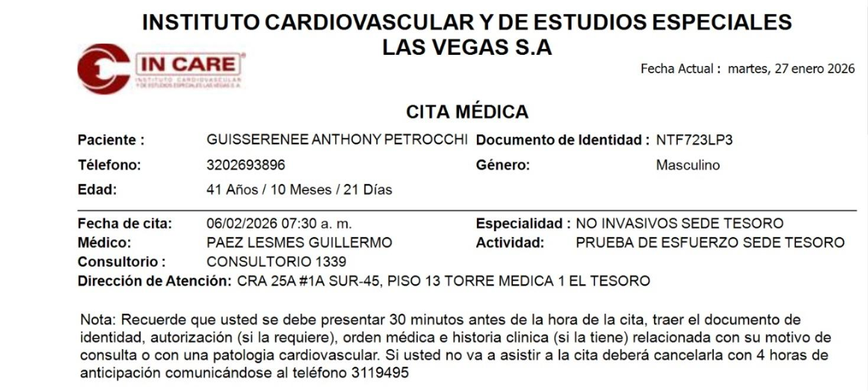

 | ELECTROCARDIOGRAMA
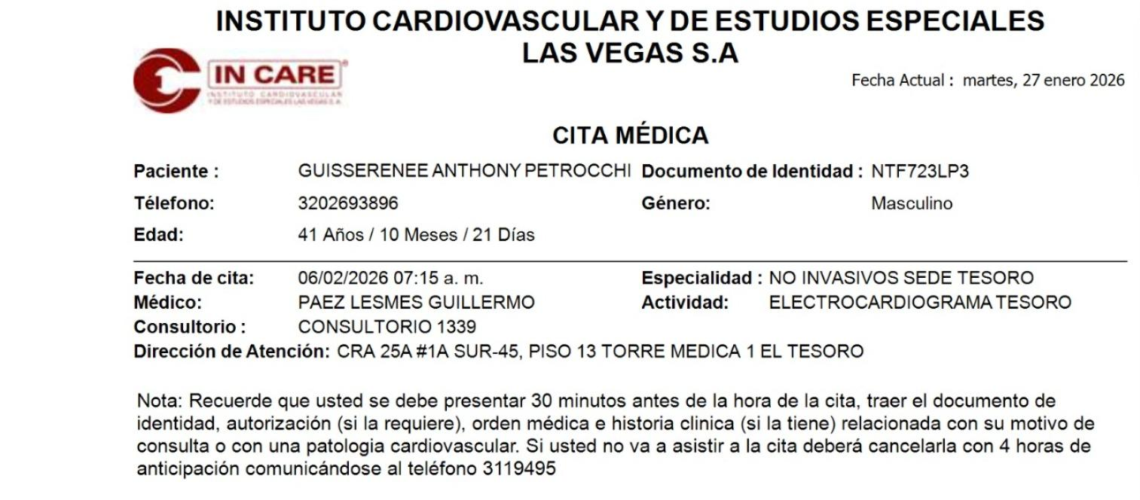

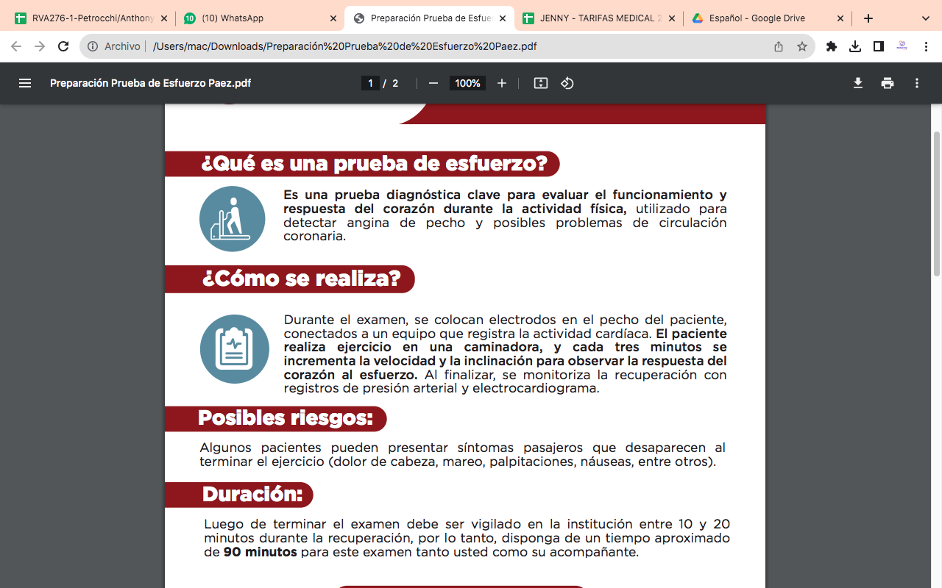
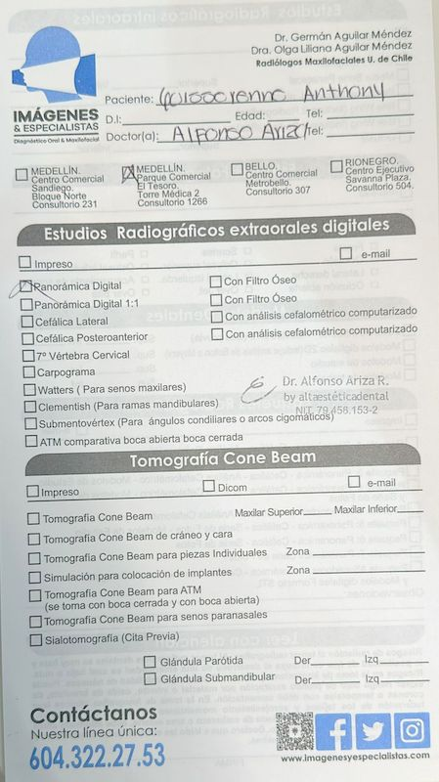
 |  | RADIOGRAFIA PANORAMICA DENTAL | CITA ODONTOLOGIA

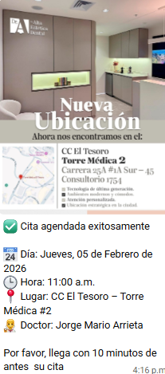

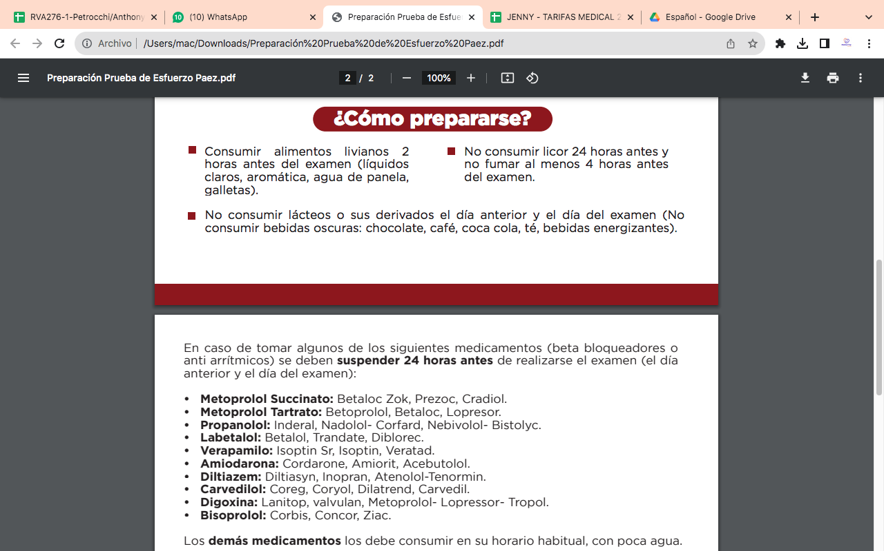

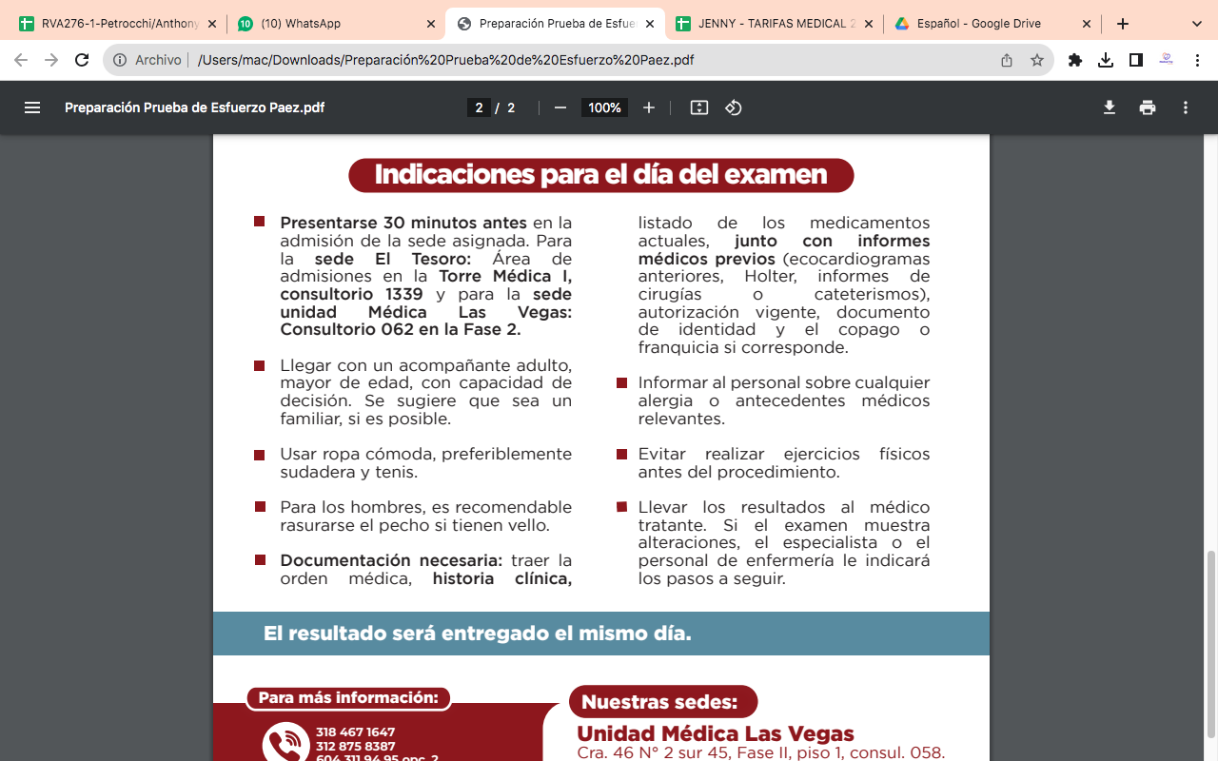

 |  | ENDOCRINOLOGO
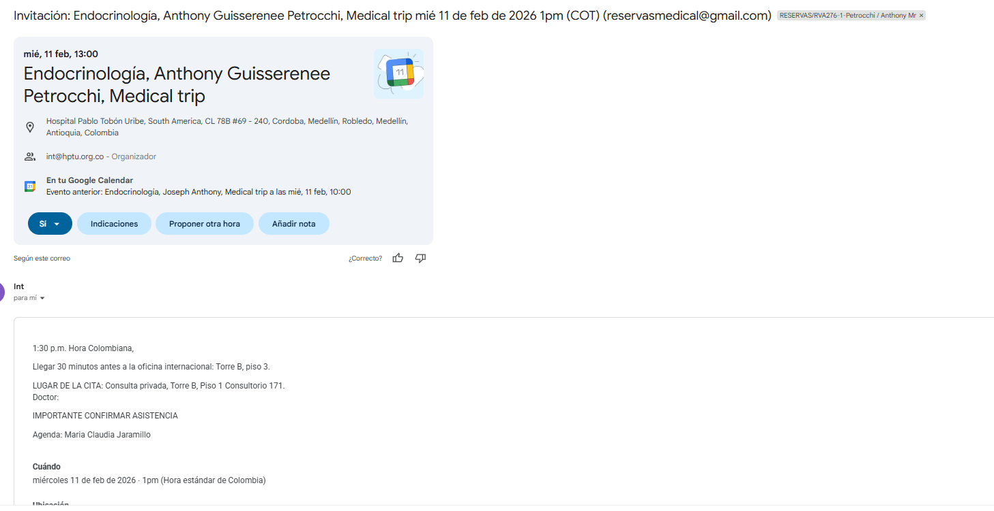

CARDIOLOGIA
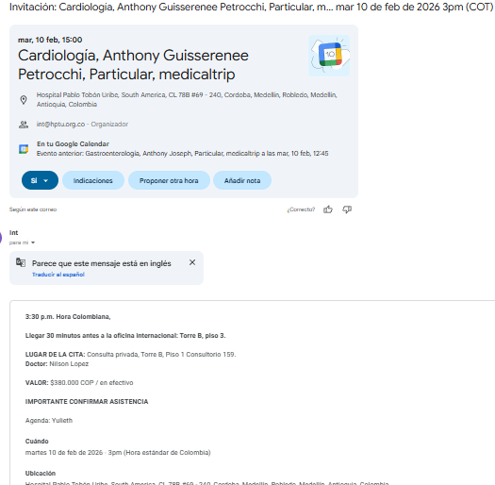

 |  | GASTROENTEROLOGIA

VUELO
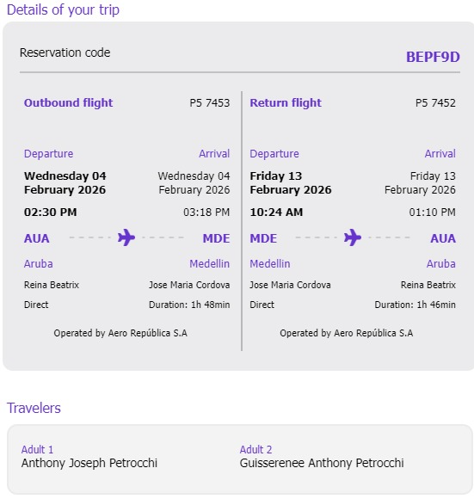
BEPF9D

